KNN Ergebnisse
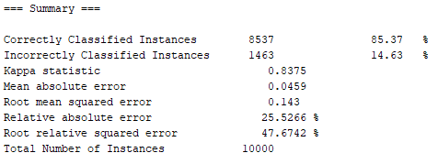
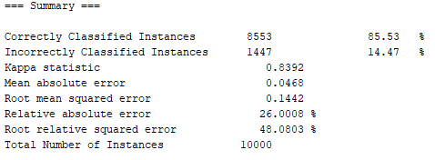
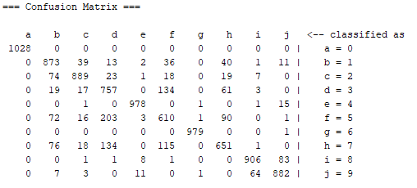
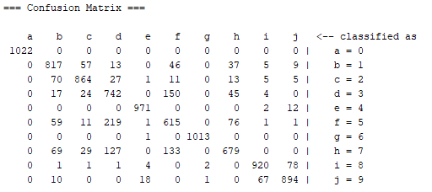
Ergebnisse Validierung
 | Unweighted | Weighted | 81 | 82 | 83 | 84 | 85 | 86 | 87 | 88 | 89 | 90 | 91 | 92 | 93 | 94 | 95 | 96 | 97 | 98 | 99 | 78 | 76 | 74 | 72 | 70 | 65
1 | 19.40% | 19.40%
2 | 19.19% | 19.40%
4 | 16.82% | 16.75%
6 | 15.96% | 16.06%
8 | 15.35% | 15.54%
10 | 15.00% | 15.03%
12 | 14.78% | 14.80%
14 | 14.51% | 14.56%
16 | 14.64% | 14.64%
18 | 14.50% | 14.45%
20 | 14.50% | 14.50%
25 | 14.23% | 14.21%
30 | 14.13% | 14.16%
35 | 14.18% | 14.28%
40 | 14.34% | 14.37%
45 | 14.26% | 14.33%
50 | 14.22% | 14.22%
55 | 14.31% | 14.13%
60 | 14.24% | 14.22%
65 | 14.32% | 14.28%
70 | 14.18% | 14.26%
74 | 14.26% | 14.18%
75 | 14.05% | 14.01% | 14.12% | 14.19% | 14.19% | 14.44% | 14.41% | 14.41% | 14.38% | 14.27% | 14.33% | 14.44% | 14.47% | 14.48% | 14.63% | 14.37% | 13.84% | 14.20% | 14.27% | 13.40% | 13.40% | 13.90% | 14.09% | 14.07% | 14.06% | 14.17% | 14.19%
76 | 14.14% | 14.07%
80 | 14.15% | 14.21%
90 | 14.23% | 14.21%
100 | 14.31% | 14.21% |  | Trainingsmenge: | 67%
150 | 14.26% | 14.14% |  | Val.menge: | 17%
200 | 14.32% | 14.22% |  | Testmenge: | 17%
250 | 14.62% | 14.62% |  | Gesamt: | 100%
300 | 14.75% | 14.68%
350 | 14.74% | 14.51%
400 | 14.82% | 14.66%
450 | 14.79% | 14.75%
500 | 14.92% | 14.78%
1000 | 15.25% | 15.00%

Nach Testmenge: |  | 17% | der Gesamtmenge |  |  |  |  | Nach Validierungmenge: |  | 17%

Random Forest
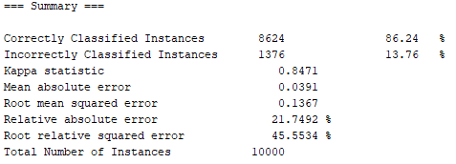
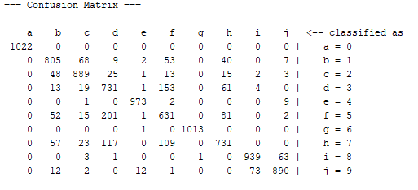
Ergebnisse
Nach Testmenge:

NaiveBayes
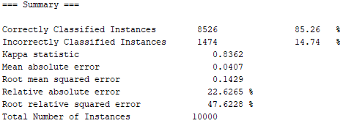
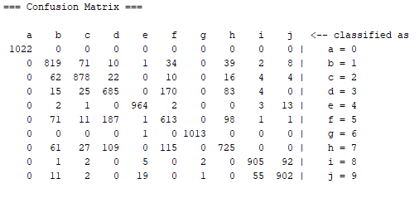
Nach Testmenge:

